유형별 요약
최종 그래프 리스트업 — 3차협의회 게시 확정 114건 (260901 도넛 대체 반영) |  |  |  |  | 파일명(해당 그래프 참고) : 특수교육_실태조사_데이터_플랫폼_프로토타입_오프라인_260901

 |  |  |  |  | file://withrun_ser/%EB%AC%B8%EC%84%9C%EA%B3%B5%EC%9C%A0/2.%EC%82%AC%EC%97%85%EC%A7%84%ED%96%89/2026/12.(%EA%B5%AD%EB%A6%BD%ED%8A%B9%EC%88%98%EA%B5%90%EC%9C%A1%EC%9B%90)%20%ED%8A%B9%EC%88%98%EA%B5%90%EC%9C%A1%20%EC%8B%A4%ED%83%9C%EC%A1%B0%EC%82%AC%20%EB%8D%B0%EC%9D%B4%ED%84%B0%20%ED%99%9C%EC%9A%A9%20%EC%8B%9C%EC%8A%A4%ED%85%9C%20%EA%B5%AC%EC%B6%95/02.%EA%B0%9C%EB%B0%9C%EA%B4%80%EB%A6%AC/06.UI%EC%8A%A4%ED%86%A0%EB%A6%AC%EB%B3%B4%EB%93%9C/%ED%8A%B9%EC%88%98%EA%B5%90%EC%9C%A1_%EC%8B%A4%ED%83%9C%EC%A1%B0%EC%82%AC_%EB%8D%B0%EC%9D%B4%ED%84%B0_%ED%94%8C%EB%9E%AB%ED%8F%BC_%ED%94%84%EB%A1%9C%ED%86%A0%ED%83%80%EC%9E%85_%EC%98%A4%ED%94%84%EB%9D%BC%EC%9D%B8_260901.html#/tsanalysis
그래프 번호 | 유형명 | 적용 통계표명 (대표 1건) | 적용 항목 수 | 선택 위원
1 | ① 다중 꺾은선 | No.1 거주 형태 | 32 | 이수정·이지연 | 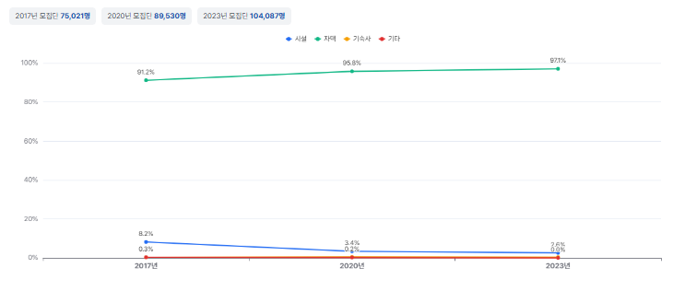
2 | ② 연도선택+증감 가로막대 | No.5 취학유예·유예 이유 | 91 | 이수정·이지연 | 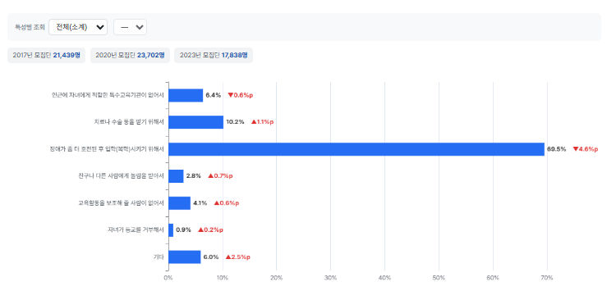 | 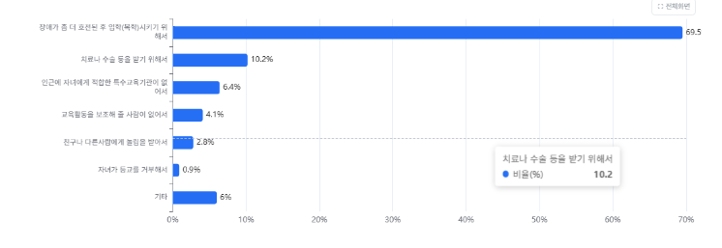
3 | ③ 특성별 비교 그룹막대 | No.3 특수교육대상자 최초 선정·배치 시기 | 42 | 이수정·이지연 | 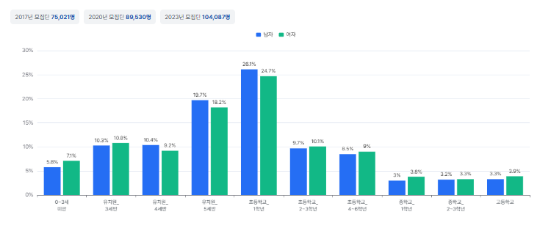
3-1 | ③-1 학교유형별 연도비교 | No.76 진로 및 직업교육 실시 여부 | 2 | 이수정 | 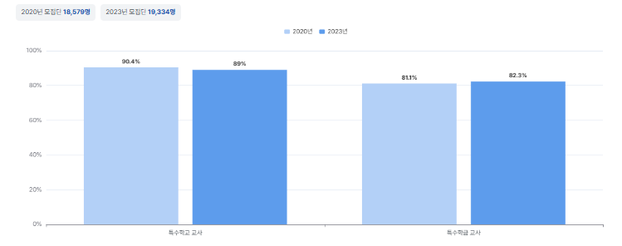
4-1 | ④-1 콤보형(없음 포함) | No.4 취학유예·유예 경험 유무 및 시기 | 1 | 이수정 | 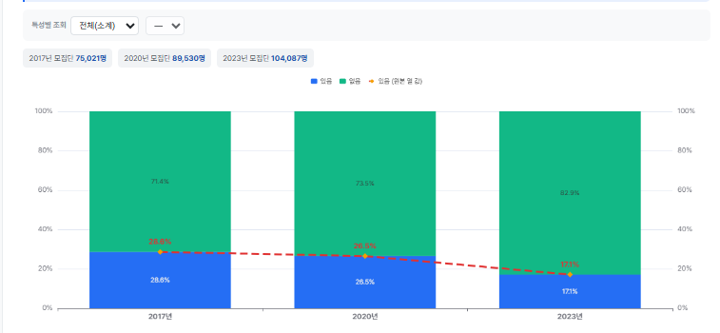
5 | ⑤ 누적 가로막대 | No.1 거주 형태 | 73 | 이수정 | 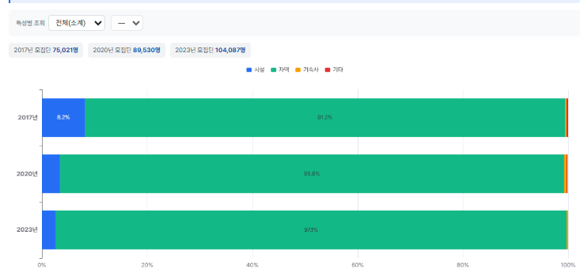
5-1 | ⑤-1 총 수(명) 기준 | No.6 전학 경험 유무 및 시기 | 1 | 이수정 | 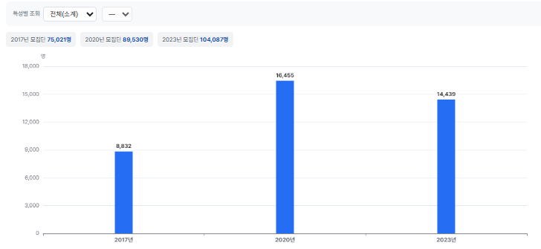 | 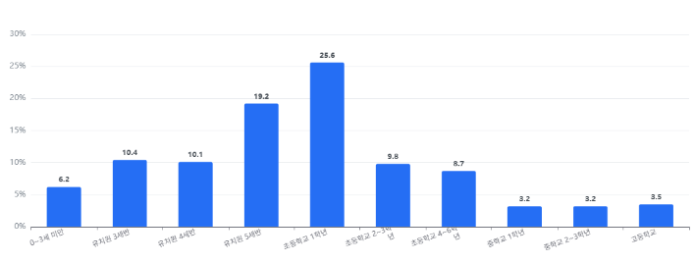
8 | ⑧ 스몰 멀티플 이렇게 그려야 하는데 실제 74번 넘버는 잘못 그려져 있어서 해당 그래프 수정 예정 | No.74 특수학교 장애인식개선교육 대상 | 1 | 이수정 | 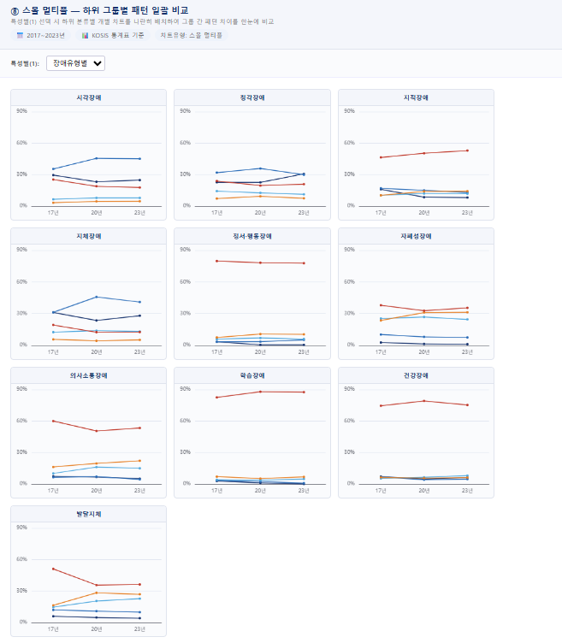
9 | ⑨ 그룹 세로막대 | No.6 전학 경험 유무 및 시기 | 4 | 이수정 | 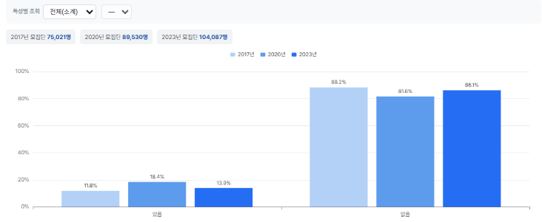
10 | ⑩ 순위형 전체 조망 | No.10 혼자 통학 가능 여부 | 1 | 이수정 | 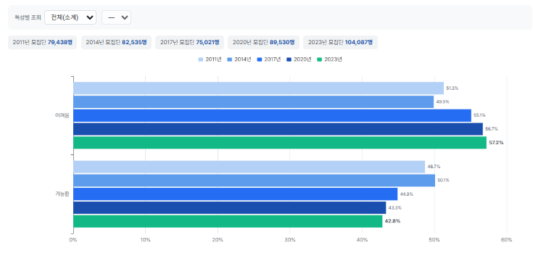 | 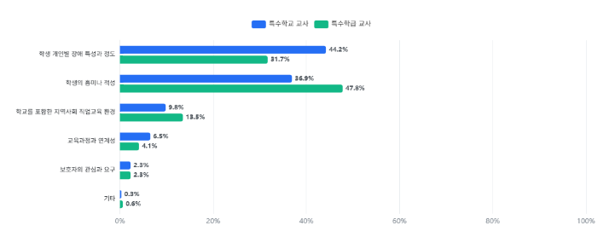 | 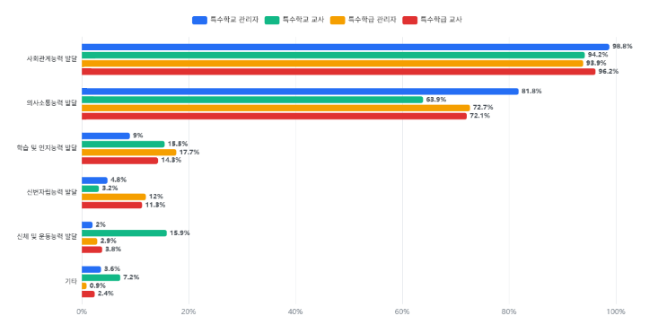
10-1 | ⑩-1 순위형 세로 | No.1 거주 형태 | 108 | 김재현 | 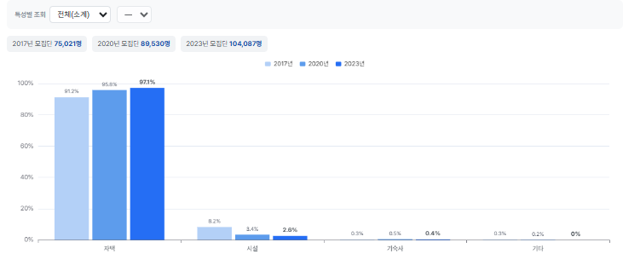
 | 도넛 |  |  |  | 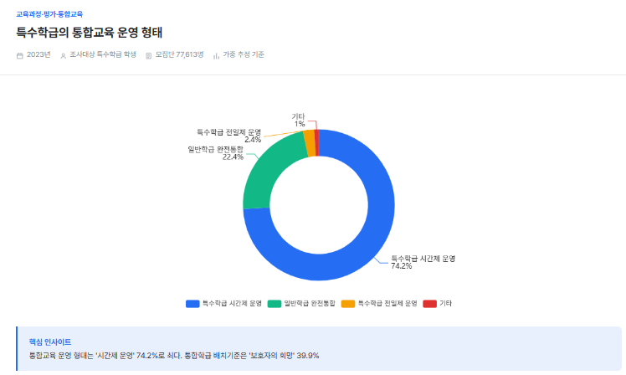
 | 가로, 세로 동시 병기 |  |  |  | 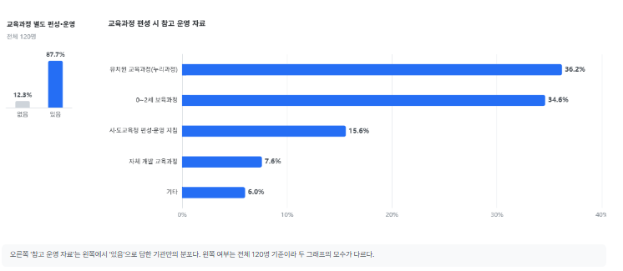
※ 「필요 항목 수」는 해당 유형을 한 명 이상이 선택한 항목 수. 한 항목에서 두 위원이 같은 유형을 골라도 1로 센다.
※ ⑦ 도넛은 260901 결정으로 0건이 되어 표에서 제외됨. 원문 응답은 병기표 Z열에 보존.
※ 이수정 위원 「2 또는 5」 53건은 복수 선택 원문 유지 상태 — ②·⑤ 양쪽에 모두 계상됨. 단일 확정 시 수치 변동.

